프로젝터
견 적 서

강원도청소년수련관 |  | 귀하
전화 :
팩스 :
담당 :

아래와 같이 견적합니다.

견 적 합 계 : | ₩6,270,000
견 적 일 자 : | 2015-12-22 16:58:27
결 재 조 건 :

품 명 | 규 격 | 수 량 | 단 가 | 금 액 | 세 액 | 합 계 액
 |  |  |  | - | - | -
프로젝터 | CANON CL 7000 | 1 | 5,700,000 | 5,700,000 | 570,000 | 6,270,000
 | (현장설치도) |  |  | - | - | -
 | 구동방식 : LCD |  |  | - | - | -
 | 스크린 밝기 : 7000ANSI |  |  | - | - | -
 | 명암비 : 2200:1 |  |  | - | - | -
 | 무게 : 8.9kg |  |  | - | - | -
 | 해상도 : 1024*768(XGA) |  |  | - | - | -
 | 렌즈밝기 F1.7 - 2.2 |  |  | - | - | -
 | 광학 전동줌 기능으로 선명한 화질 및 풍부한 색감 구현 |  |  |  | - | -
 | 화면크기 31 ~ 400 인치 |  |  | - | - | -
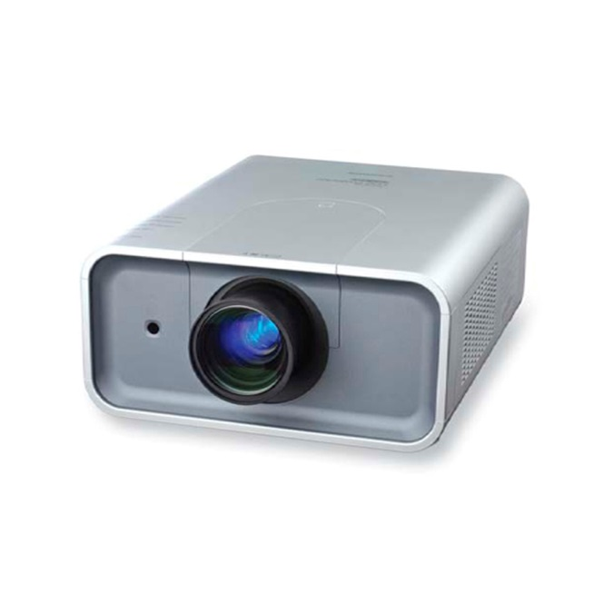
 |  |  |  | - | - | -
 | 프로젝터 설치비포함 |  |  | - | - | -
 | (극장, 다목적실, 1층 강당) |  |  | - | - | -
 |  |  |  | - | - | -
 |  |  |  | - | - | -
 |  |  |  | - | - | -
 |  |  |  | - | - | -
 |  |  |  | - | - | -
 |  |  |  | - | - | -
 |  |  |  | - | - | -
 |  |  |  |  | - | -
 |  |  |  | - | - | -
 |  |  |  | - | - | -
 |  |  |  | - | - | -
 |  |  |  | - | - | -
 |  |  |  | - | - | -
 |  |  |  | - | - | -
* 결제계좌 : 신한 110-138-600484 씨-넷 |  |  | 합 계 | 5,700,000 | 570,000 | 6,270,000
* 견적담당 : | 조규장(010-2910-7760)
* REMARK
1. 극장 및 대강당 용도로 제작된 제품입니다.

